المؤشرات الكلية

سوق العراق للاوراق المالية
جلسة الاحد 2026/6/14 |  |  |  | تقرير أسعار الأسهم المتداولة لسوق العراق للأوراق المالية
الجلسة (102)
الاسهم المتداولة المدرجة و OTC |  |  | 36,651,579,835 |  |  | قيمة الأسهم المتداولة المدرجة و OTC |  | 20,854,876,722 |  |  | صفقات الشركات المدرجة وOTC | 1322
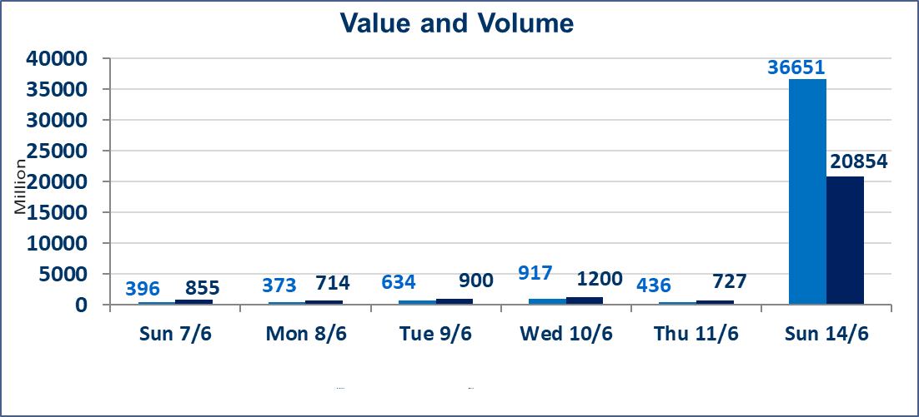
المؤشر60 ISX اليوم | 971.69 |  | نقطة |  |  | المؤشر15 ISX اليوم | 1242.50 | نقطة
المؤشر 60 ISX السابق | 954.14 |  | نقطة |  |  | المؤشر 15 ISX السابق | 1230.11 | نقطة
نسبة التغير | 1.84 |  | % |  |  | نسبة التغير | 1.01 | %
عدد النقاط | 17.55 |  | نقطة |  |  | عدد النقاط | 12.39 | نقطة

الشركات المدرجة | 103 | OTC | 14 | 117 |  | الشركات غير المتداولة المدرجة | 37 | OTC | 13 | 50
الشركات المتداولة | 48 | OTC | 1 | 49 |  | الشركات المرتفعة |  |  | 20
شركات الهيئة العامة |  |  |  | 7 |  | الشركات المنخفضة |  |  | 7
الموقوفة بقرار من هيأة الأوراق المالية |  |  |  | 11
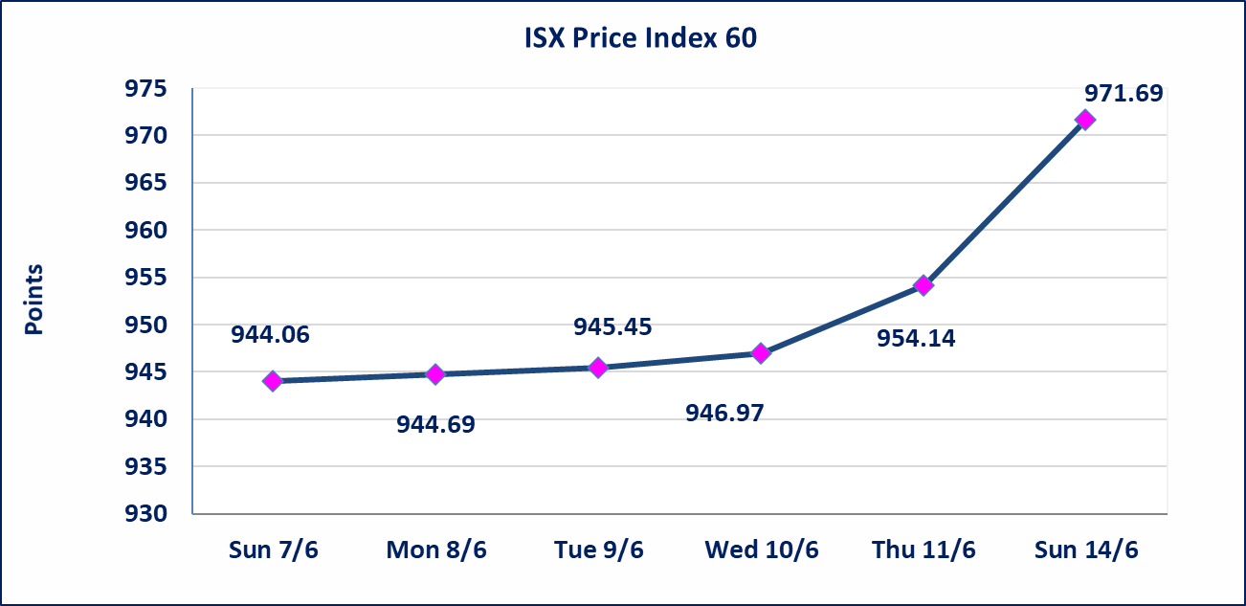
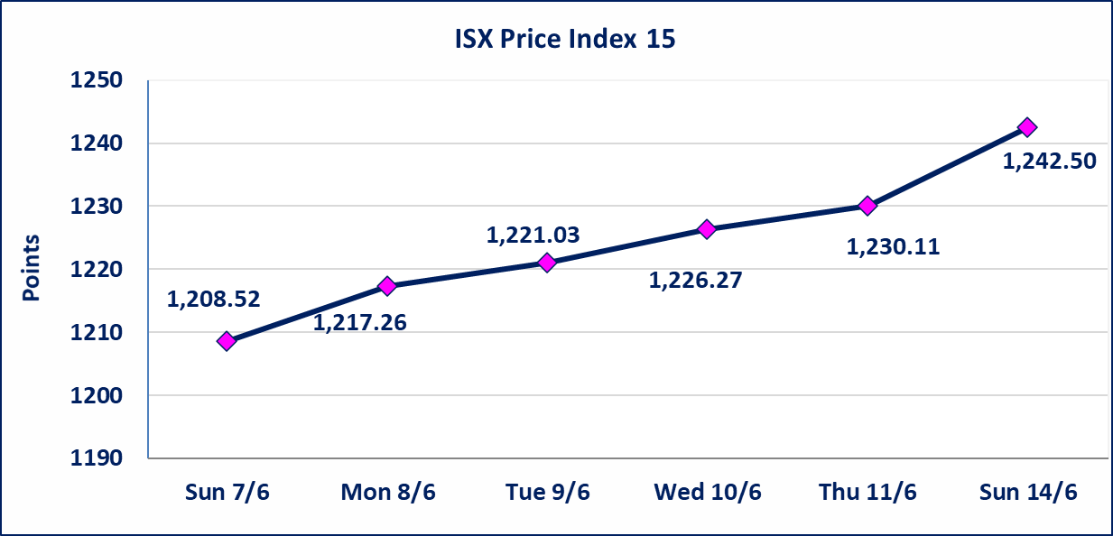

الاوامر الخاصة | نفذت شركة نور الوميض للوساطة أمر متقابل مقصود على أسهم شركة مصرف اربيل بعدد أسهم (18,258,500,000) سهم بقيمة (2,008,435,000) دينار ، في زمن الجلسة الاضافي (بعد الساعة 1 ظهراً) وفقاً لاجراءات تنفيذ الصفقات الكبيرة.
الاوامر الخاصة | نفذت شركة ايلاف للوساطة أمر متقابل مقصود على أسهم شركة مصرف القرطاس بعدد أسهم (17,161,000,000) سهم بقيمة (17,161,000,000) دينار ، في زمن الجلسة الاضافي (بعد الساعة 1 ظهراً) وفقاً لاجراءات تنفيذ الصفقات الكبيرة.
اليم الازرق للتجارة العامة(SYAM) | تم البدء بعمليات ايداع شهادات اسهم المساهمين لشركة اليم الازرق للتجارة العامة إعتباراً من جلسة الاربعاء 2026/6/3 وسيتم اطلاق التداول إعتباراً من جلسة الاربعاء 2026/6/24 بعد ايداع 5% من رأس المال او بعد مرور (21) يوم من تاريخ بدء الايداع في منصة الشركات غير المدرجة ISX-OTC.
المصير للتامين(NMAS) | تم البدء بعمليات ايداع شهادات اسهم المساهمين لشركة المصير للتامين إعتباراً من جلسة الثلاثاء 2026/6/2 وسيتم اطلاق التداول إعتباراً من جلسة الثلاثاء 2026/6/23 بعد ايداع 5% من رأس المال او بعد مرور (21) يوم من تاريخ بدء الايداع في منصة الشركات غير المدرجة ISX-OTC.
دار الثقة للتامين(NDAR) | تم البدء بعمليات ايداع شهادات اسهم المساهمين لشركة دار الثقة للتامين إعتباراً من جلسة الثلاثاء 2026/6/2 وسيتم اطلاق التداول إعتباراً من جلسة الثلاثاء 2026/6/23 بعد ايداع 5% من رأس المال او بعد مرور (21) يوم من تاريخ بدء الايداع في منصة الشركات غير المدرجة ISX-OTC.
زين للتامين(NZAI) | تم البدء بعمليات ايداع شهادات اسهم المساهمين لشركة زين للتامين إعتباراً من جلسة الثلاثاء 2026/6/2 وسيتم اطلاق التداول إعتباراً من جلسة الثلاثاء 2026/6/23 بعد ايداع 5% من رأس المال او بعد مرور (21) يوم من تاريخ بدء الايداع في منصة الشركات غير المدرجة ISX-OTC.
الوطنية للصناعات الغذائية (INFF) | تم البدء بعمليات ايداع شهادات اسهم المساهمين لشركة الوطنية للصناعات الغذائية إعتباراً من جلسة الاحد 2026/5/24 وسيتم اطلاق التداول لحين اكمال انتهاء الاجراءات في مركز الايداع في منصة الشركات غير المدرجة ISX-OTC.
الحد الأعلى والادنى للتغير في السعر | نسبة التغير الحدود الدنيا للحركة السعرية للاسهم من (5% الى 10%) والحدود العليا من(10% الى 25%)في كافة المنصات ماعدا منصة OTC.
Web site : www.isx-iq.net E-mail : info-isx@isx-iq.net |  |  |  |  | 07834000034 - 07711211522 : ص . ب :3607 العلوية الهاتف |  |  |  |  |  | بغداد /الكرادة/ قرب المسرح الوطني /مجاور مصرف الخليج التجاري

نسبة التغير
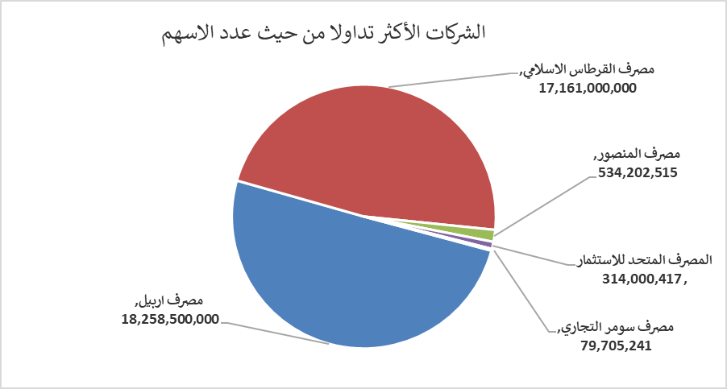
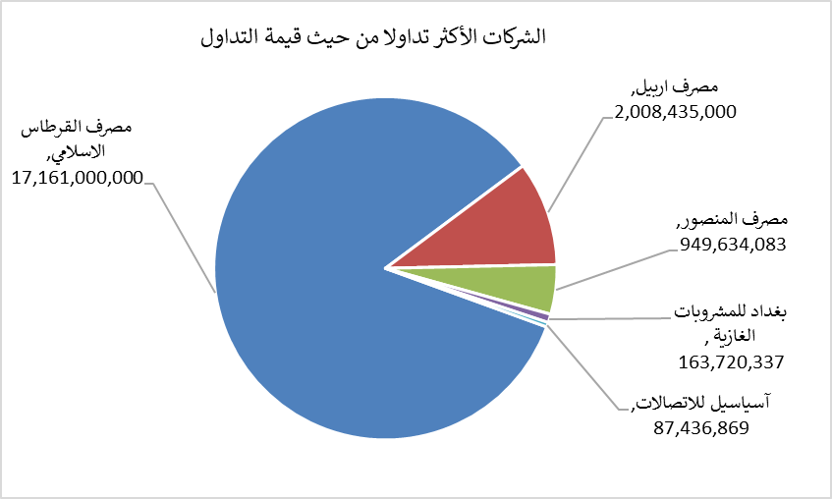
الشركات الأكثر ارتفاعاً وانخفاضاً

نسبة التغير لاسعار الاغلاق الاكثر ارتفاعاً |  |  |  | نسبة التغير لاسعار الاغلاق الاكثر انخفاضاً
اسم الشركة | اغلاق | التغير(%) | الاسهم المتداولة | اسم الشركة | اغلاق | التغير (%) | الاسهم المتداولة
المواد الانشائية الحديثة | 1.350 | 17.39 | 1,420 | رحاب كربلاء للمقاولات | 0.550 | -5.17 | 381,942
مدينة العاب الكرخ السياحية | 4.850 | 6.59 | 6,596,056 | فندق بغداد | 12.490 | -4.29 | 3,177,436
الهلال الصناعية | 1.500 | 5.63 | 2,067,461 | بابل للانتاج الحيواني | 9.300 | -4.12 | 2,547
فنادق المنصور | 68.000 | 4.62 | 1,861 | بغداد العراق للنقل العام | 22.330 | -1.15 | 294,914
المصرف التجاري العراقي الاسلامي | 0.690 | 4.55 | 34,225,184 | العراقية لانتاج البذور | 6.700 | -0.74 | 12,252,922

الشركات الاكثر نشاطا حسب الاسهم المتداولة (حجم التداول) |  |  |  | الشركات الاكثر نشاطا حسب القيمة المتداولة
اسم الشركة | اغلاق | التغير(%) | الاسهم المتداولة | اسم الشركة | اغلاق | التغير (%) | القيمة المتداولة
مصرف اربيل | 0.110 | 0.00 | 18,258,500,000 | مصرف القرطاس الاسلامي | 1.000 | 0.00 | 17,161,000,000
مصرف القرطاس الاسلامي | 1.000 | 0.00 | 17,161,000,000 | مصرف اربيل | 0.110 | 0.00 | 2,008,435,000
مصرف المنصور | 1.800 | 4.05 | 534,202,515 | مصرف المنصور | 1.800 | 4.05 | 949,634,083
المصرف المتحد للاستثمار | 0.050 | 0.00 | 314,000,417 | بغداد للمشروبات الغازية | 6.400 | 1.11 | 163,720,337
مصرف سومر التجاري | 0.200 | 0.00 | 79,705,241 | آسياسيل للاتصالات | 16.570 | 1.04 | 87,436,869

